Sheet1 (2)
Tóm tắt và các việc bạn cần làm thủ công trên Google Cloud/Firebase:

dùng GoogleSignIn.instance (gói google_sign_in đã có sẵn) để đăng nhập,
xin quyền scope drive.file, rồi upload bằng access token của chính tài khoản Google đăng nhập — file sẽ tính vào dung lượng Drive của người dùng đó,

Việc bạn cần làm (tôi không có quyền vào Google Cloud/Firebase Console của bạn):

Vào Firebase Console → project me-ron → Project Settings → Your apps → app Android me_ron.app → thêm SHA-1 certificate fingerprint. Fingerprint debug keystore trên máy bạn hiện là:

DD:1E:8E:36:5B:8F:B4:0D:A7:BD:B0:26:17:04:44:D0:AD:51:46:AA
(Nhớ thêm cả SHA-1 của keystore release khi build bản chính thức.)

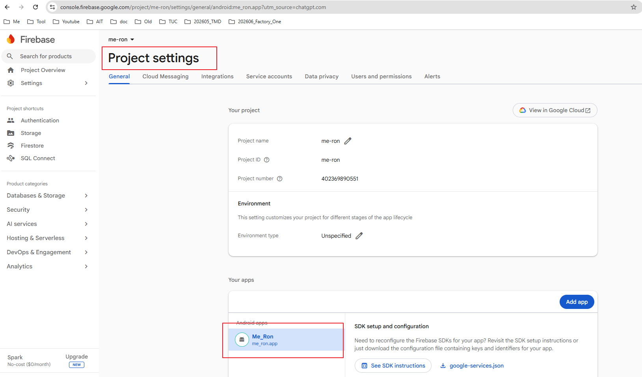

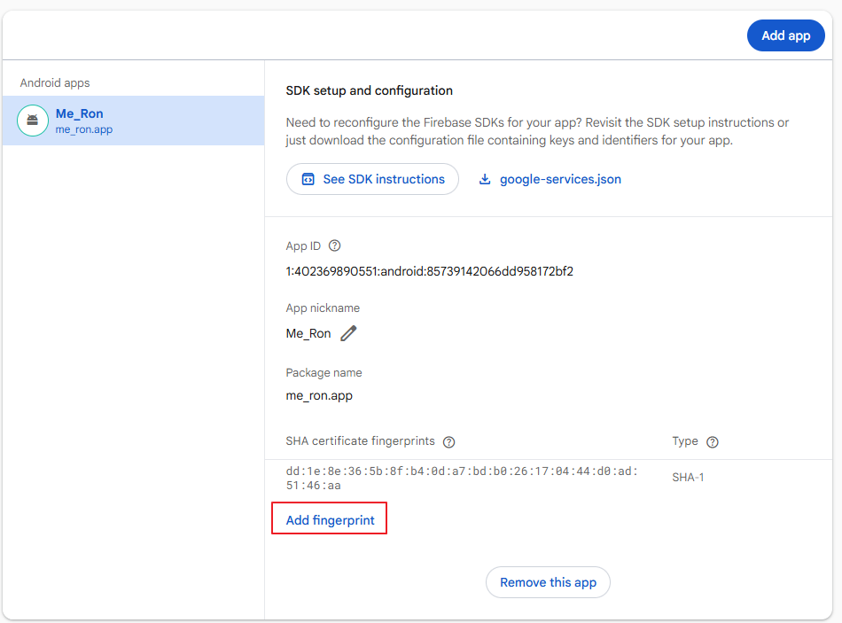

Vào Authentication → Sign-in method trong Firebase, bật provider Google (bước này tự tạo OAuth client cho Android trong GCP).
Tải lại file google-services.json mới (lúc này oauth_client sẽ không còn rỗng nữa) và thay vào android/app/google-services.json.

 | 1. Tìm nút "Get started" (thường nằm ở góc trên bên phải, ngay khu vực banner "Introducing Firebase Authentication" — có thể bạn cần cuộn lên/để ý góc phải trên cùng của khung nội dung). Bấm vào đó để khởi tạo Authentication cho project.
 | 2. Sau khi khởi tạo xong, thanh tab phía trên sẽ xuất hiện thêm: Users | Sign-in method | Templates | Settings...
 | 3. Chọn tab Sign-in method.
 | 4. Trong danh sách "Additional providers" (hoặc "Native providers"), bấm vào Google, bật toggle Enable, chọn email support (là email dự án của bạn), rồi Save.

 | Authenticate chọn get start để ra màn hình bên dưới

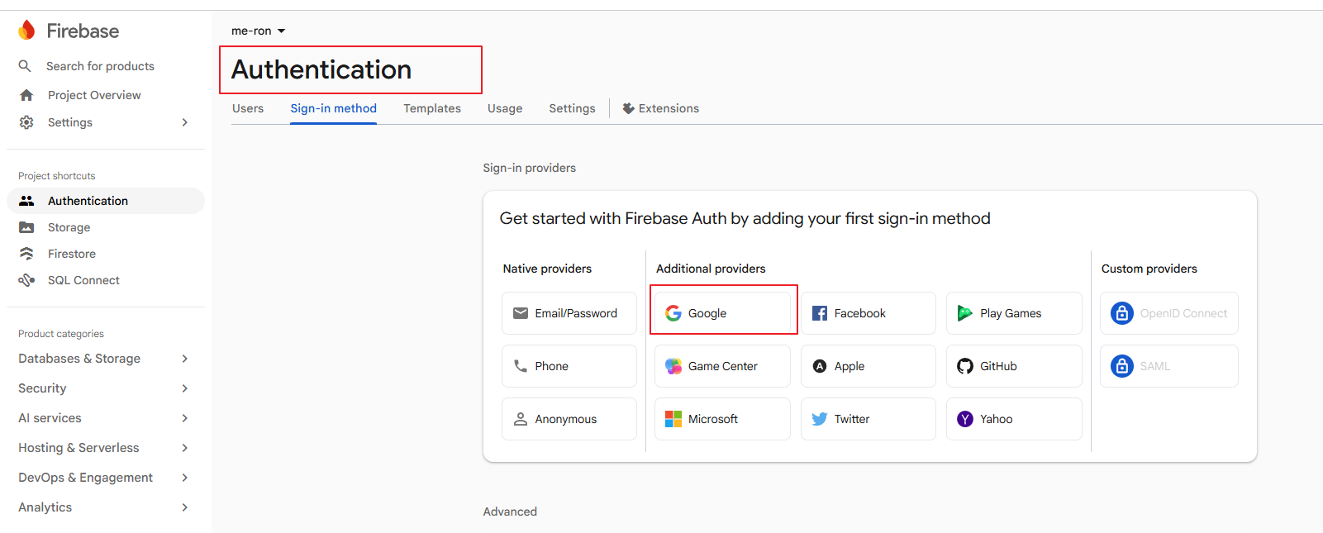

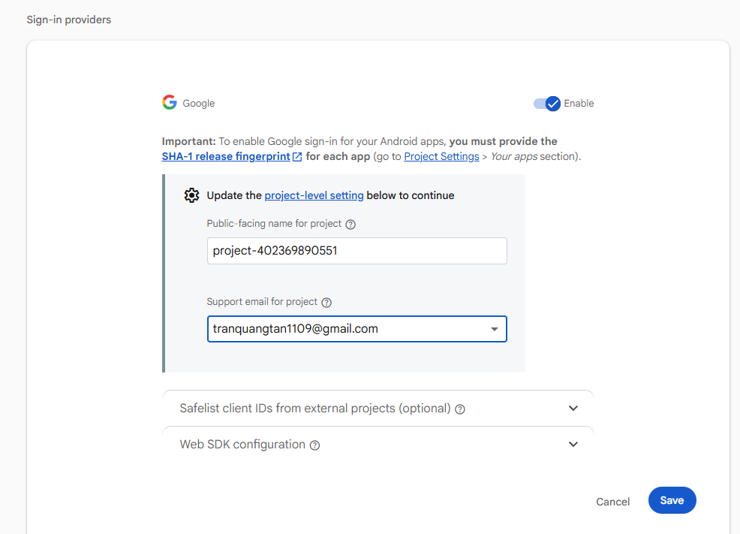

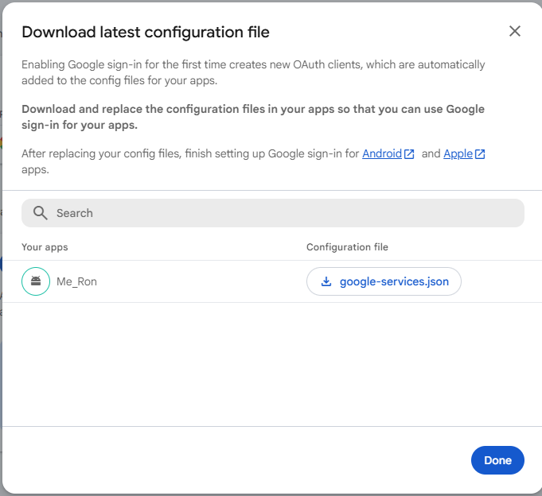

Vào Google Cloud Console → project me-ron → bật Google Drive API (APIs & Services → Library).
Đảm bảo tài khoản Google bạn dùng để đăng nhập trong app đã được share quyền Editor trên folder Drive đích (bạn đã làm bước share trước đó rồi).
Rebuild app (Stop hẳn rồi Run lại trong Android Studio).
Khi bấm "Xuất file sao lưu", lần đầu app sẽ hiện màn hình đăng nhập/chọn tài khoản Google + màn xin quyền truy cập Drive — bạn cần đồng ý thì upload mới chạy.

